Feuil1
DICTIONNAIRE DE DONNEES

Nom de la donnée | Code | Type | Taille
prix | prix | numerique | 5
nom article | libelle | alphabétique | 15
quantité en stock | quantite | numerique | 2
description article | description | texte
logo de l'article | image | alphabétique | 30
identifiant avis | id_avis
avis client sur article | avis | texte
catégorie | categorie | alphabétique | 30
nom utilisateur | nom | alphabétique | 30
numéro commande | id_commande | numerique | 10
prenom utilisateur | prenom | alphabétique | 30
login | login | alphabétique | 10
mot de passe | mdp | numerique | 100
statut membre | statut | alphabétique | 10
date de la commande | date_cmd | date
adresse membre | adresse | alphabétique | 40
code postal | cp | alphabétique | 5
ville | ville | alphabétique | 15
téléphone membre | tel | alphabétique | 15
civilité | sexe | alphabétique | 6
adresse mail | email | alphabétique | 20
quantité panier | quantite
numéro panier | id_panier | numerique | 10

DETERMINATION DES OBJETS

cp, ville, adresse, email, tel, nom, prenom, login, mdp, sexe, statut => UTILISATEUR
num_article, categorie, prix, quantite, description, libelle, image => ARTICLE
id_commande, date_cmd => COMMANDE
id_panier, quantite => PANIER
id_avis, Avis => AVIS

DETERMINATION DES RELATIONS

 | un UTILISATEUR peut effectuer une COMMANDE
 | un UTILISATEUR a un PANIER
 | une COMMANDE est composée d'ARTICLES
 | un PANIER contient des ARTICLES
 | un UTILISATEUR rédige des AVIS
 | un AVIS concerne un ARTICLE

MODELE CONCEPTUEL DE DONNEES (MCD)

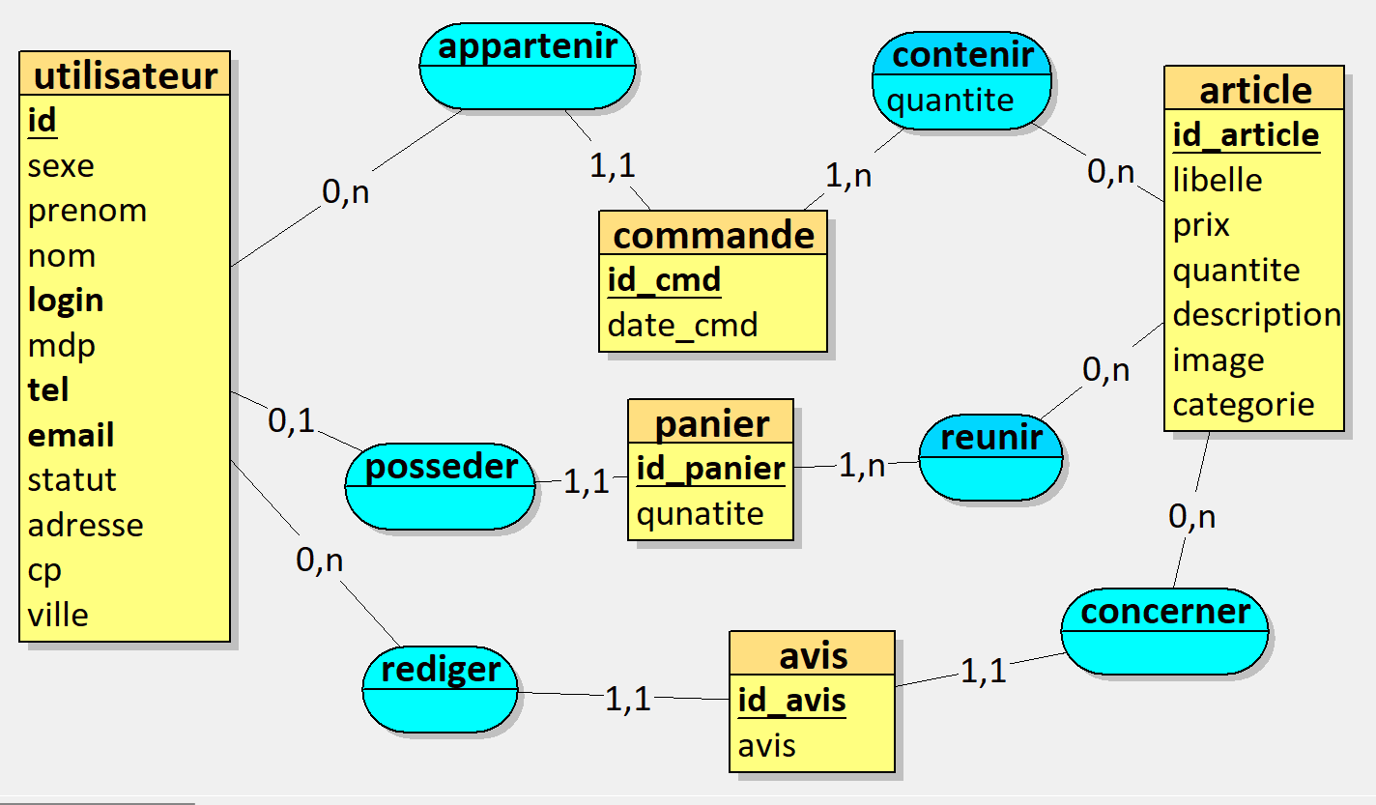

MODELE LOGIQUE DE DONNEES (MLD)
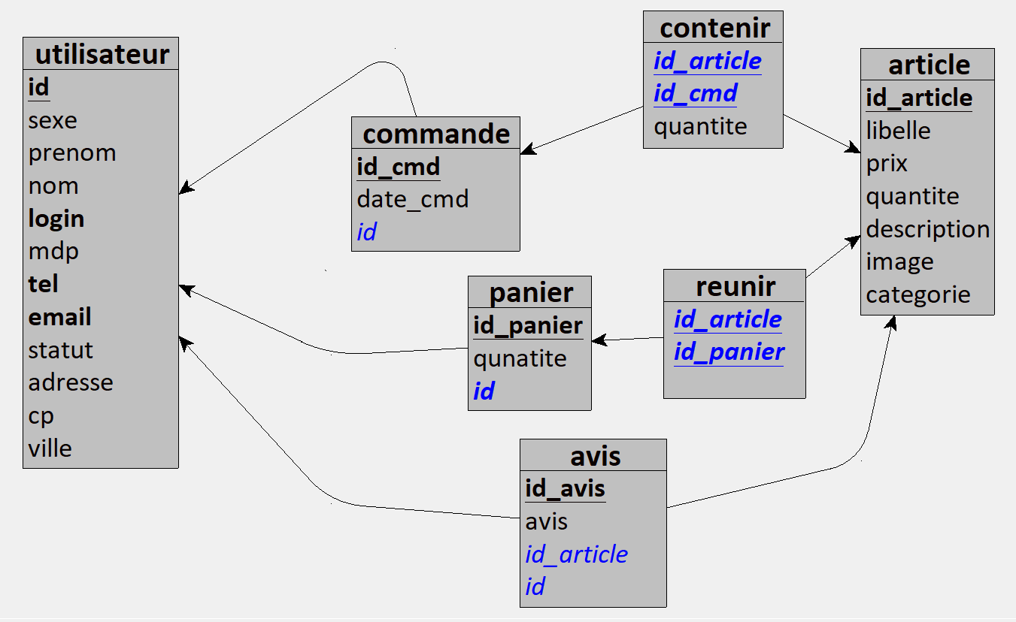

MODELE PHYSIQUE DE DONNEES (MPD)

utilisateur = (id INT, sexe VARCHAR(6), prenom VARCHAR(20), nom VARCHAR(20), login VARCHAR(10), mdp VARCHAR(100), tel VARCHAR(15), email VARCHAR(30), statut VARCHAR(10), adresse VARCHAR(440), cp VARCHAR(5), ville VARCHAR(20));
article = (id_article INT, libelle VARCHAR(20), prix DECIMAL(6,2), quantite INT, description TEXT, image VARCHAR(50), categorie VARCHAR(50));
commande = (id_cmd INT, date_cmd DATETIME, #id);
panier = (id_panier INT, qunatite INT, #id);
avis = (id_avis INT, avis VARCHAR(100), #id_article, #id);
contenir = (#id_article, #id_cmd, quantite VARCHAR(50));
reunir = (#id_article, #id_panier);

